花房写真
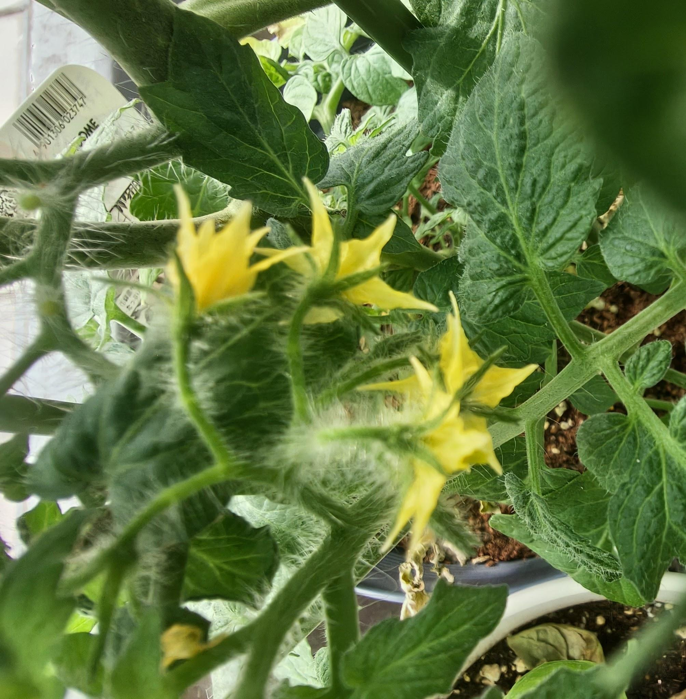
花房 | 開花日
第1房 | 2026-05-25
第2房 | 2026-06-05
第3房 | 2026-06-10
第4房 | 2026-06-13
第5房 | 2026-06-13
第6房
第7房
第8房
第9房
第10房

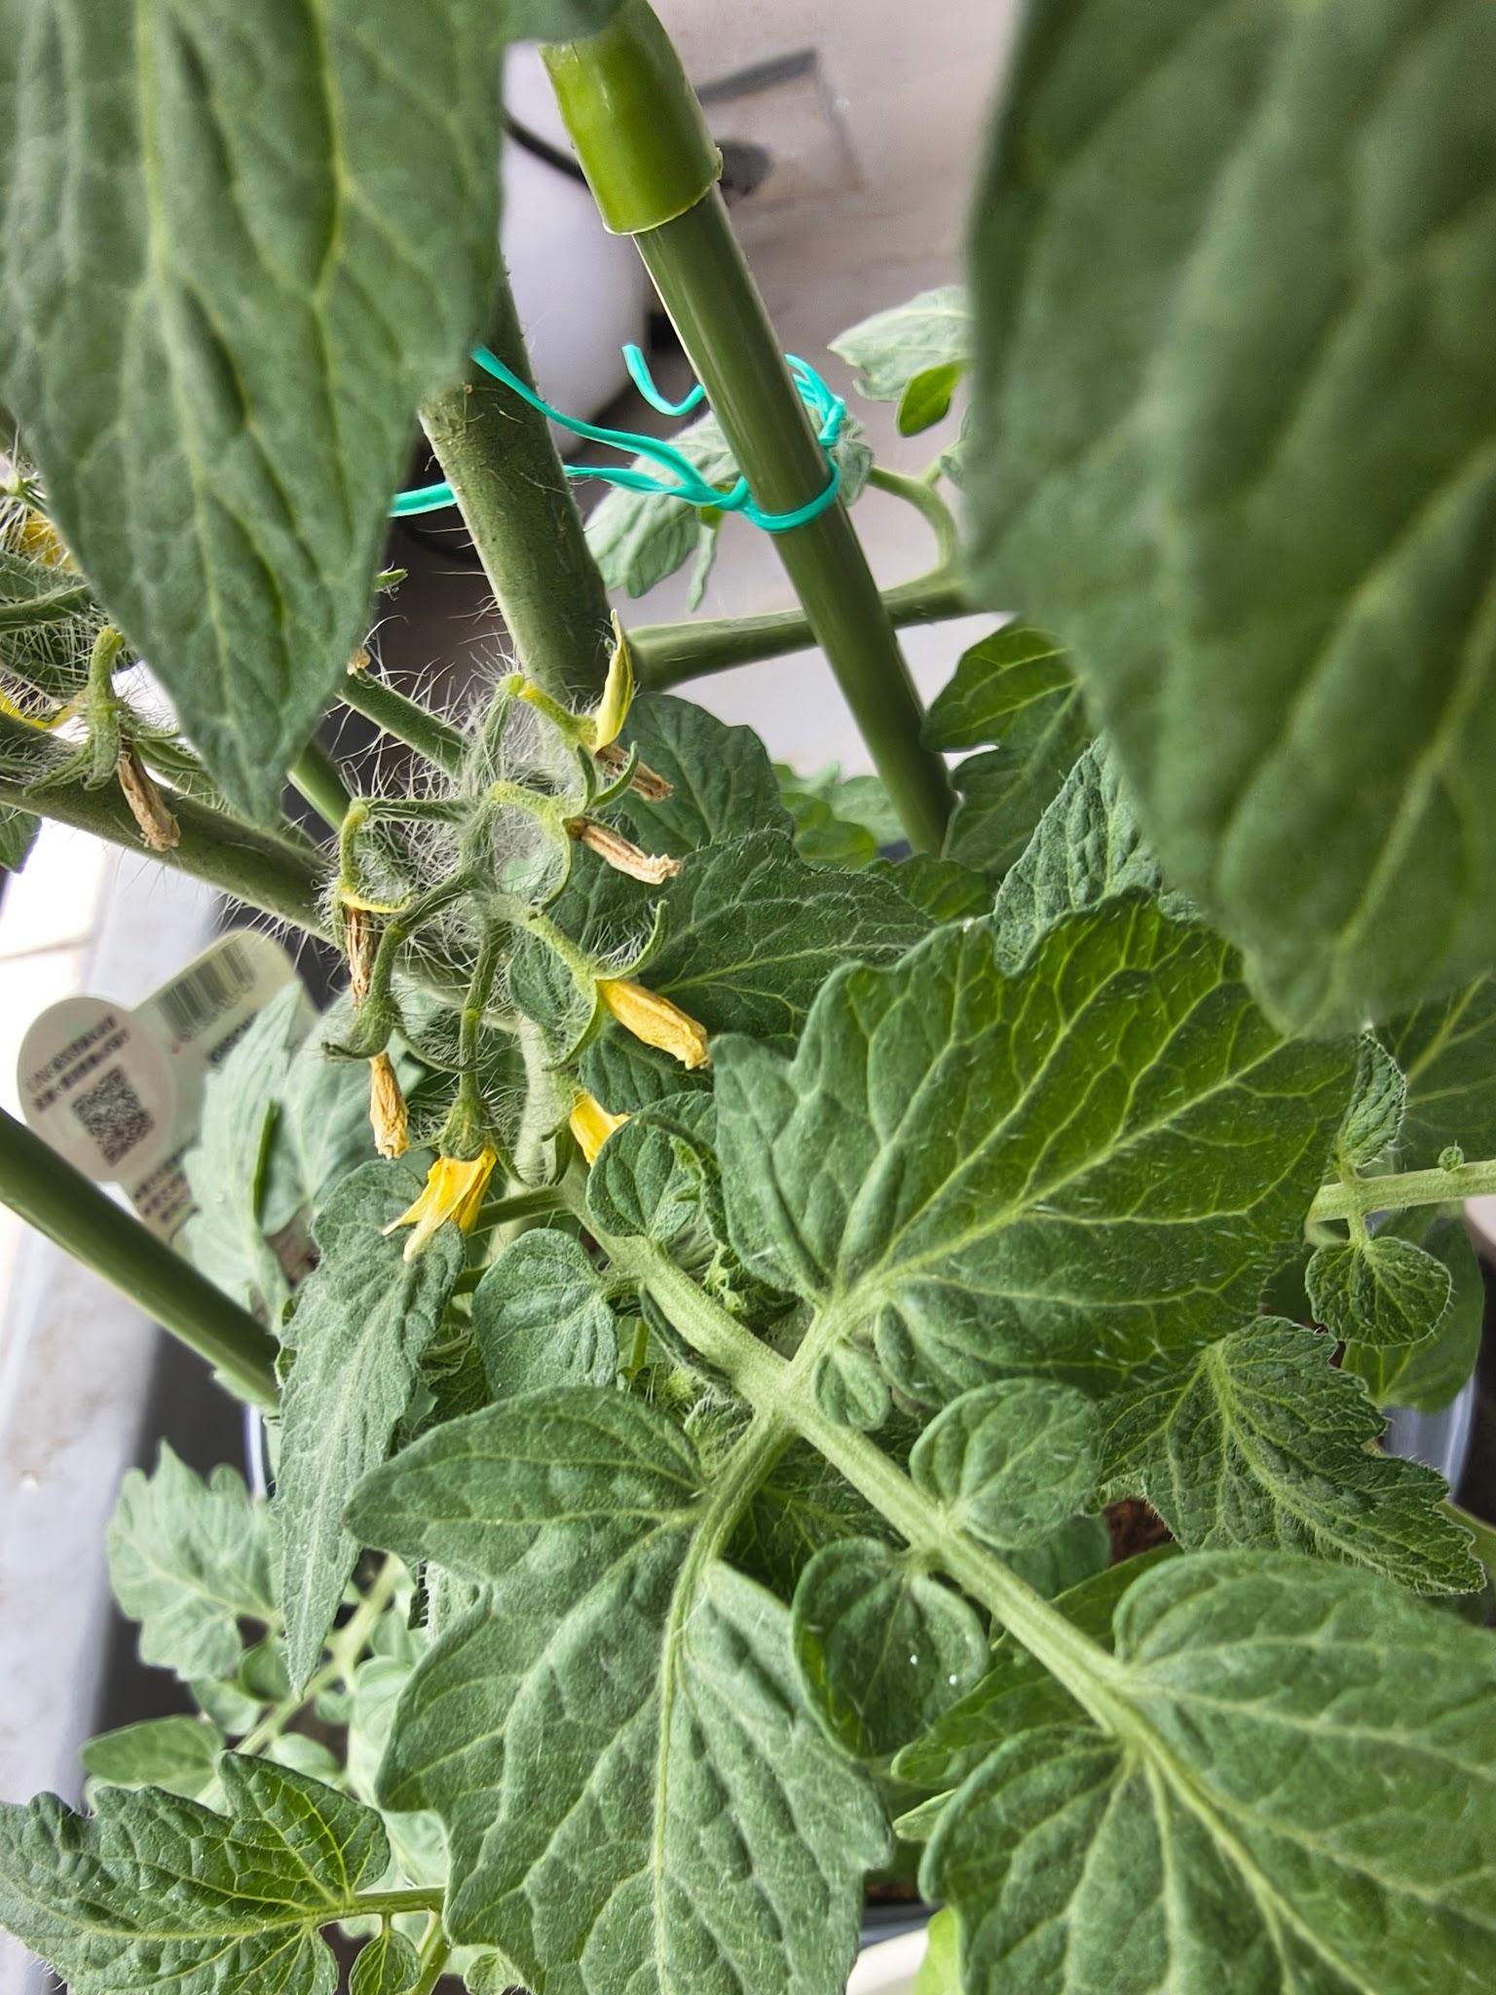
第1花房 |  | 第5花房 | 第9花房

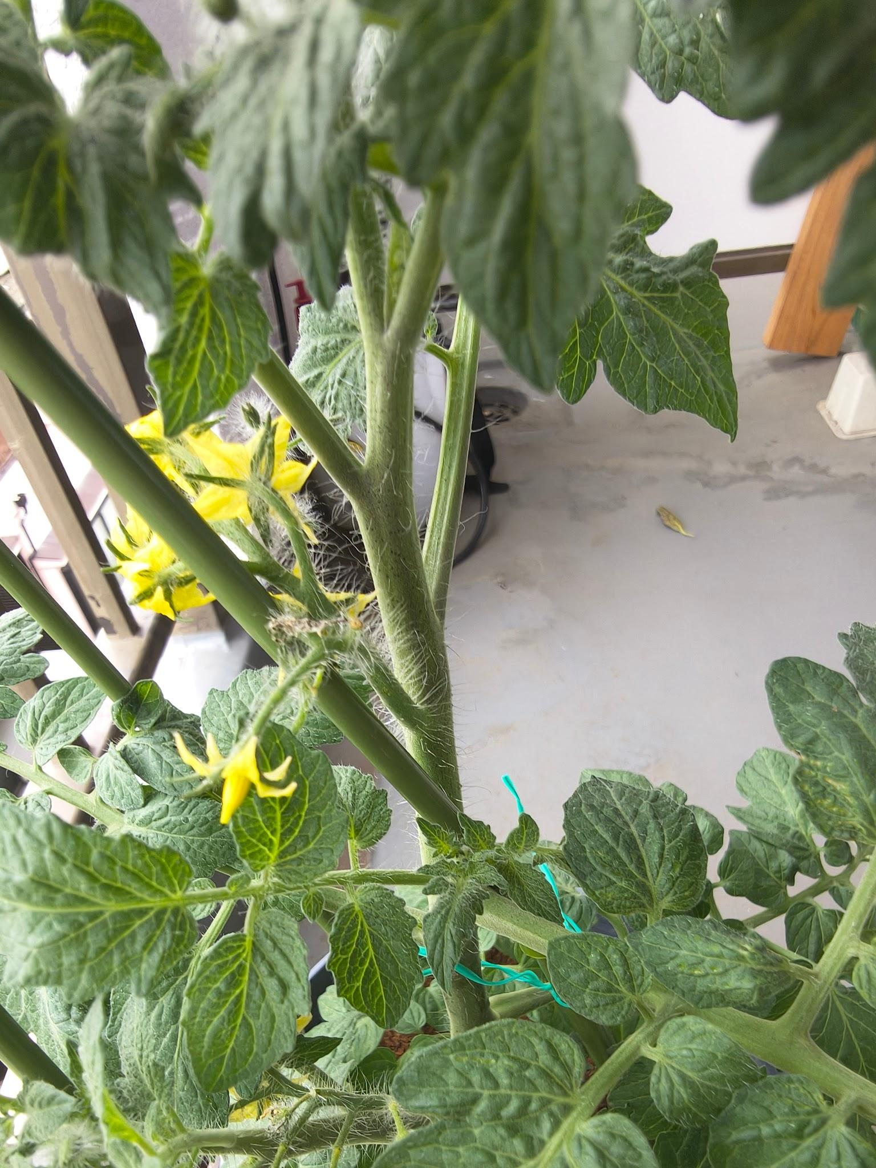
第2花房 |  | 第6花房 | 第10花房

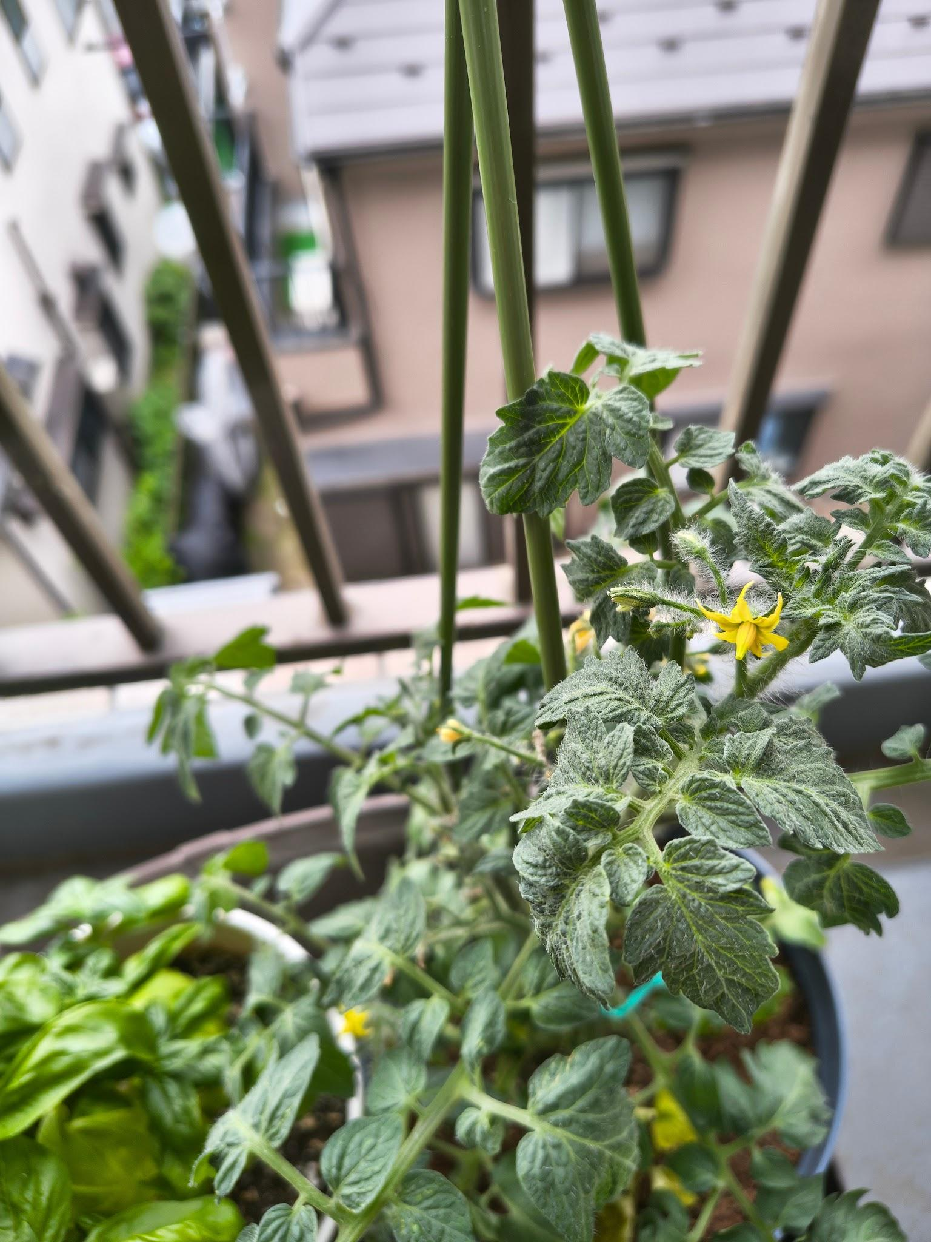
第3花房 |  | 第7花房

第4花房 |  | 第8花房

